Sheet1
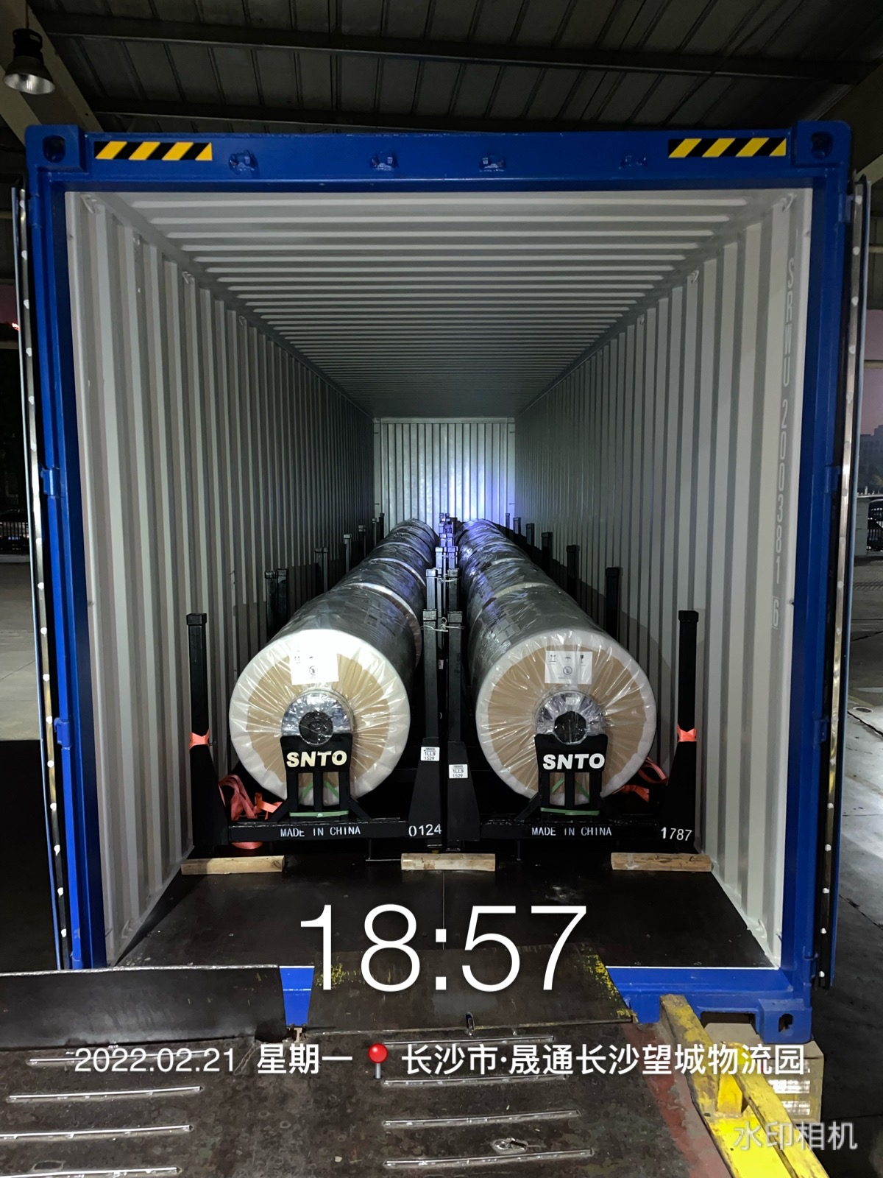
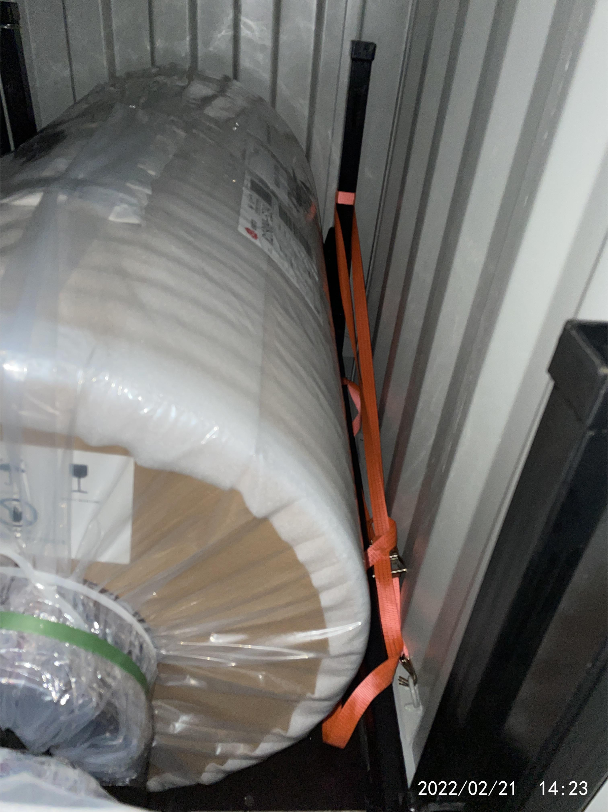
长沙北货运车间集装箱装载方法

J-001
一、货物品名、规格
序号 |  |  | 品名 |  |  | 规格尺寸 长*宽*高（mm） |  |  | 件重kg |  | 件数 |  | 包装
1 |  |  | 不鏽鋼板 |  |  | 0.80*1500*3000 |  |  | 1634 |  | 1
2 |  |  | 不鏽鋼板 |  |  | 0.80*1500*3000 |  |  | 1646 |  | 1
3 |  |  | 不鏽鋼板 |  |  | 0.80*1500*3000 |  |  | 1634 |  | 1
4 |  |  | 不鏽鋼板 |  |  | 0.50*1000*2000 |  |  | 1972 |  | 1
5 |  |  | 不鏽鋼板 |  |  | 0.50*1000*2000 |  |  | 1986 |  | 1
6 |  |  | 不鏽鋼板 |  |  | 1.50*1000*2000 |  |  | 1950 |  | 1
7 |  |  | 不鏽鋼板 |  |  | 1.0*1250*2500 |  |  | 2146 |  | 1
8 |  |  | 不鏽鋼板 |  |  | 1.20*1250*2500 |  |  | 1710 |  | 1
9 |  |  | 不鏽鋼板 |  |  | 0.5*1000*2000 |  |  | 1742 |  | 1
10 |  |  | 不鏽鋼板 |  |  | 1.00*1000*2000 |  |  | 1406 |  | 1
11 |  |  | 不鏽鋼卷 |  |  | 0.50*1000*C |  |  | 1164 |  | 1
12 |  |  | 不鏽鋼卷 |  |  | 0.50*1000*C |  |  | 1162 |  | 1
13 |  |  | 不鏽鋼卷 |  |  | 1.00*1000*C |  |  | 1146 |  | 1
14 |  |  | 不鏽鋼卷 |  |  | 1.00*1000*C |  |  | 1118 |  | 1
15 |  |  | 不鏽鋼卷 |  |  | 1.00*1000*C |  |  | 1068 |  | 1
16 |  |  | 不鏽鋼板 |  |  | 2.00*1000*2000 |  |  | 1720 |  | 1
17 |  |  | 不鏽鋼板 |  |  | 2.0*1250*2500 |  |  | 1658 |  | 1
18 |  |  | 不鏽鋼板 |  |  | 3.0*1000*2000 |  |  | 1682 |  | 1
19 |  |  | 不鏽鋼板 |  |  | 3.0*1250*2500 |  |  | 2110 |  | 1
20 |  |  | 不鏽鋼板 |  |  | 3.0*1250*2500 |  |  | 2006 |  | 1
21 |  |  | 不鏽鋼板 |  |  | 0.80*1250*2500 |  |  | 1976 |  | 1
22 |  |  | 不鏽鋼板 |  |  | 0.80*1250*2500 |  |  | 1976 |  | 1
23 |  |  | 不鏽鋼板 |  |  | 1.0*1250*2500 |  |  | 1380 |  | 1
24 |  |  | 不鏽鋼板 |  |  | 1.50*1250*2500 |  |  | 1874 |  | 1
25 |  |  | 不鏽鋼板 |  |  | 1.0*1250*2500 |  |  | 1966 |  | 1
合计： |  |  |  |  |  |  |  |  | 41832 |  | 25

二、准用箱型：20英尺通用集装箱

三、装载加固方法
 | 1、介绍货物的装载方法（尤其注意要从箱里端往箱门方向进行表述），从集装箱端部起向箱门处顺向装载货物，前段装运6件，后端装运6件，共计装运12件，货件相互紧靠，货件重心落在箱体纵中心线上。

 | 2、对需要加固的货物两侧各用宽度不少于50mm的尼龙绑带拉牵成八字形加固，对未成捆的散件货物用10号镀锌铁线串联，成为整体，如有活动部件必须和主体货物固定。

 | 3、使用装载加固材料和装置的，要明确加固方法，加固位置。

四、其他要求：
 | 1、全箱装载总重不得超过箱体标记载重。
 | 2、装箱后用10号镀锌铁线加固箱门。
 | 3、货物不得窜动、偏重、偏载。
 | 4、提供装箱作业指导图。

五、装柜示意图： |  |  |  | （提供装箱侧视图和俯视图，要求能反映货物堆码简况)
 | 箱号：
 |  | 俯视图
 |  | 1 1939.25KG 1840*1110*1120MM |  |  | 3 1939.25KG 1840*1110*1120MM |  | 5 1939.25KG 1840*1110*1120MM | 7 1939.25KG 1840*1110*1120MM |  | 9 1939.25KG 1840*1110*1120MM |  | 11 1939.25KG 1840*1110*1120MM |  | 空 | 右半柜：

 |  | 2 1939.25KG 1840*1110*1120MM |  |  | 4 1939.25KG 1840*1110*1120MM |  | 6 1939.25KG 1840*1110*1120MM | 8 1939.25KG 1840*1110*1120MM |  | 10 1939.25KG 1840*1110*1120MM |  | 12 1939.25KG 1840*1110*1120MM

 |  |  |  |  |  |  |  |  |  |  |  |  |  |  | 左半柜：

 |  | 前半柜： |  |  |  |  |  |  |  |  |  | 后半柜：

 |  | 侧视图

 |  |  |  |  |  |  |  |  |  |  |  |  |  | 空

